12주차 3교시
* 신뢰구간과 가설 검정의 관계

* 귀무가설의 부등호가 필요없는 이유

* 유의 수준(α) 과 제2종 오류가 일어날 확률(β)

* 그 동안 다룬 가설검정에 대한 요약

H0 : μ = μ0 vs. H1 : μ ≠μ0

위와 같은 양측검정에서 유의수준이 α일때 기각역은

 |  | X(hat) > μ0 + zα/2 σ/SQRT(n) 또는 X(hat) < μ0 - zα/2 σ/sqrt(n)

이므로, 기각하지 않는 영역은

 |  | μ0 - zα/2 σ/SQRT(n) < X(hat) < μ0 + zα/2 σ/SQRT(n)

한편, 신뢰수준(1-α) 의 모평균 μ에 대한 신뢰구간은

 | (하한선, 상한선) = ( X(hat) - zα/2 σ/SQRT(n), X(hat) + zα/2 σ/SQRT(n) ) 임

따라서, 신뢰구간을 구한후, μ0 가 구간안에 포함된다면, 가설검정에서 H0을 기각하지 않는다는 의미와 같음

H0 : μ = μ0 vs. H1 : μ > μ0

위와 같은 단측검정에서 유의수준이 α일때 기각역은

 |  | X(hat) > μ0 + zα/2 σ/SQRT(n) | -------------(A)

H0 : μ <= μ0 으로 하지 않아도 되는 이유를 설명하기 위해서,

 | H0 : μ = μ0 - c (μ0보다 작은수) vs. H0 : μ > μ0

을 고려하면, 위와 같은 단측검정에서 유의수준이 α일때 기각역은

 | X(hat) > μ0 - c + zα/2 σ/sqrt(n) ---------------------(A')

이므로, 표본평균 X가 조건(A)를 만족해서 기각되었다면, 당연히 조건(A')도 만족하므로, μ0보다 작은 모든 값에 대해 가설 검정을 반복할 필요가 없음

α = P(type I error) |  |  |  |  | β = P(type II error)
= P(H0을 기각함 | H0가 참) |  |  |  |  | = P(H0를 기각하지 않음 |H0가 거짓)
= P(x(hat) > a|μ=170) |  |  |  |  | = P(x(hat) < 175.34 | μ ≠ 170)

= P( (x(hat) - μ) / (σ/sqrt(n)) > (a -μ) / (σ/sqrt(n)) | μ =170) |  |  |  |  | = P( (x(hat) - μ) / (σ/sqrt(n)) <= (175.34 - μ) / (σ/sqrt(n)) | μ =180 )

=P(Z> (a- 170)/(65/sqrt(400)) ) = α |  |  |  |  | = P( Z <= (175.34 - 180) / (65/sqrt(400)) )

→ (a-170) / (65/sqrt(400)) = z0.05 = 1.645 |  |  |  |  | = P( Z<= -1.43 ) = 0.076

→ 기각역: x(hat) > a = 175.34 |  |  |  |  | 추가적 가정으로, 만약 평균계좌금액이 180일때, 새로운 청구시스템을 만드는 것이 큰 수익을 가져오는 것으로 조사됨. 이기회를 잃으면 안되기 때문에, 이때의 제2종 오류가 발생할 확률을 계산암

175.34577429

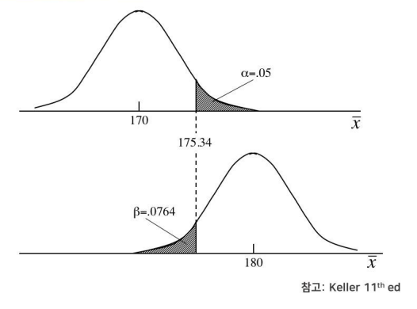

α = P(type I error) |  |  | β = P(type II error)

= P(x(hat) > a|μ =170) |  |  | = P(H0를 기각하지 않음 |H0가 거짓)

= P( Z> (a-170) / (65/sqrt(400)) ) |  |  | = P(x(hat) < 177.57 | μ = 180)

a -170 / 65/sqrt(400) = z0.01 = 2.33 |  |  | = P( (x(hat) - μ) / (σ/sqrt(n)) <= (177.57 - μ) / (σ/sqrt(n)) | μ =180 )

따라서, 기각역 : x(hat) > a = 177.57 |  |  | = P( Z <= (177.57 - 180) / (65/sqrt(400)) )

177.56063059 |  |  | = P( Z<= -0.75 ) = 0.2266

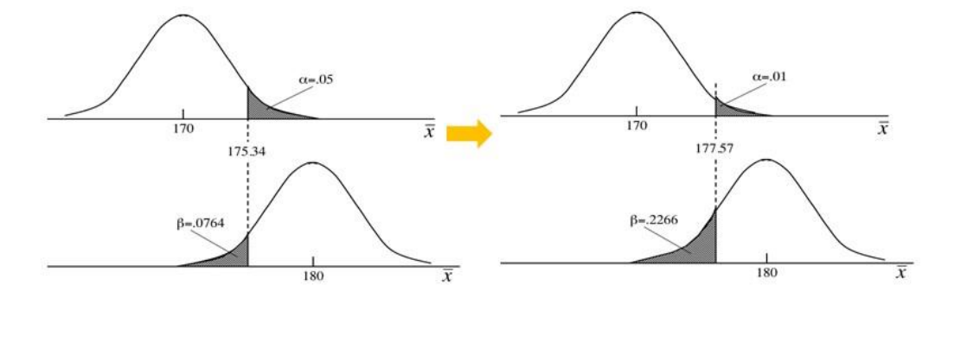

α = P(type I error) |  |  |  | β = P(type II error)

= P(x(hat) > a|μ =170) |  |  |  | = P(H0를 기각하지 않음 |H0가 거짓)

= P( Z> (a-170) / (65/sqrt(1000)) ) |  |  |  | = P(x(hat) < 173.38 | μ = 180)

a -170 / 65/sqrt(1000) = z0.05 = 1.645 |  |  |  | = P( (x(hat) - μ) / (σ/sqrt(n)) <= (173.38 - μ) / (σ/sqrt(n)) | μ =180 )

따라서, 기각역 : x(hat) > a = 173.38 |  |  |  | = P( Z <= (173.38 - 180) / (65/sqrt(400)) )

173.38096452 |  |  |  | = P( Z<= -3.22 ) ≒ 0(거의 0에 가까움)

 |  |  |  | 결론: 유의 수준 α가 증가함에 따라, 표본크기 n이 증가함에 따라 β가 감소함.

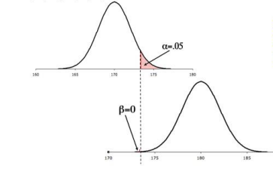

* 분산에 대한 가설검정 : 카이제곱 검정 *(한집단), F 검정(두 집단)

* 모비율에 대한 가설검정 : Z검정(한 집단 또는 두집단)

* 모평균에 대한 가설검정:
- 한집단의 경우, 모분산이 주어지면 Z검정, 모분산이 주어지지 않으면 T검정(데이터의 수가 작을경우(<30))

- 두집단의 경우, 모분산이 주어지지 않으나, 정규성을 가진경우
(1) paired data : 대응 표본 T검정
(2) paired data가 아닌 경우
 | i. 등분산 : 독립표본T검정
 | ii. 등분산이 아닌경우 : 독립표본 T검정

* 파란색 부분은 엑셀, R 또는 기타 소프트웨어를 이용해서 가설검정을 손쉽게 할 수 있음.

* 카이제곱 검정을 제외하고 위에서 언급한 모든 검정을 다룸

* 시장분할그룹별(고객군별) 성향 비교

* 지역별 지점 매출/수익률 비교

* 프로모션 반응율 비교

* COVID-19 전후의 다양한 사회현상 비교

* 정부 정책에 대한 국민여론조사에 대한 유의미한 주장

* 환경 정책을 적용한 후 오염도가 향상되었는지 검증

* 새로운 치료제 또는 백신투여 후 효과 검증

* 교육정책의 효과 검증

* 품질경영에서 불량률이 향상되었는지 검증

* 고객만족도 조사에 대한 주장

주의해야할 점 : 카이제곱, F검정, T검정은 모두 데이터가 정규성을 가질때 이론적으로 적용가능하다. 데이터의 수가 많은 경우, 해당 검정이 비교적 잘 작동함.

